C IV -ASE2016 HH, Teil 3

Statistisches Amt
für Hamburg und Schleswig-Holstein

 |  | STATISTISCHE BERICHTE
 | Kennziffer: C IV - ASE 2016 HH, Teil 3 Eigentums- und Pachtverhältnisse

Eigentums- und Pachtverhältnisse in
Hamburg
2016
endgültiges Ergebnis der Agrarstrukturerhebung

Herausgegeben am: 28. September 2018

Abb. 1 (S.10)
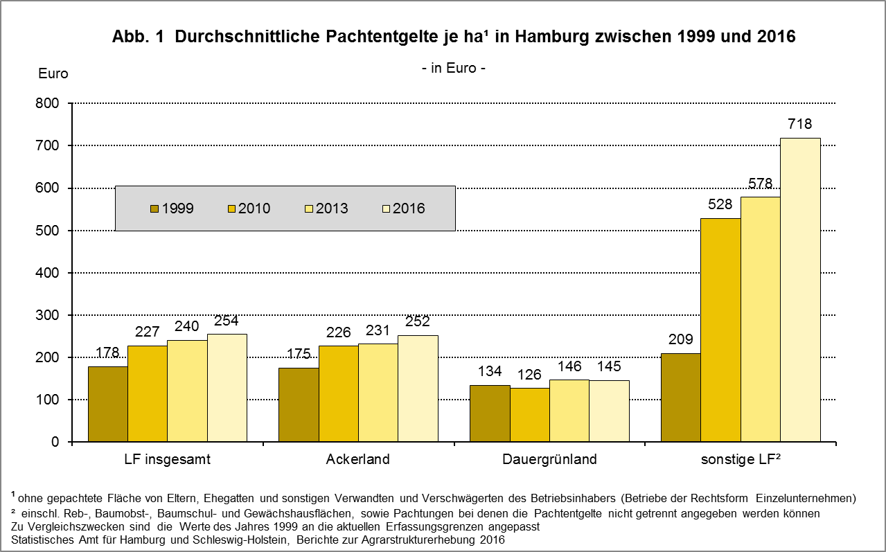

zurück zum Inhalt

Abb. 2 (S.11)
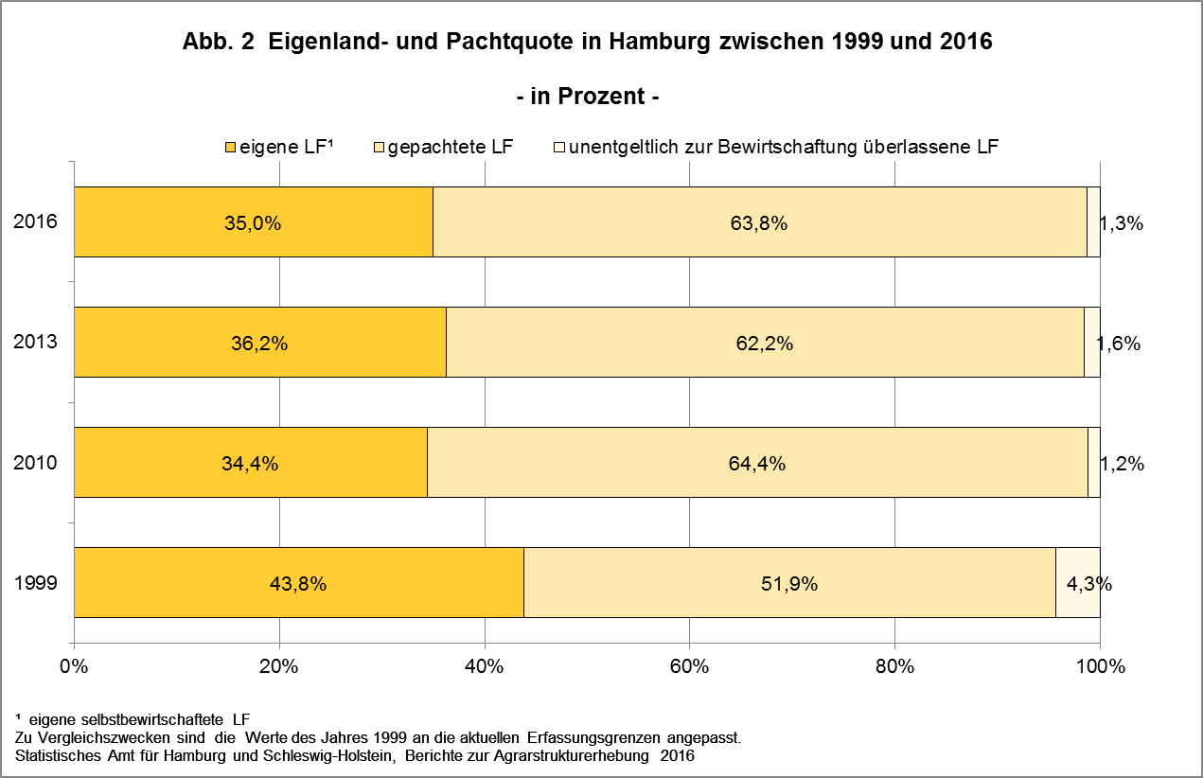

zurück zum Inhalt

